画面説明
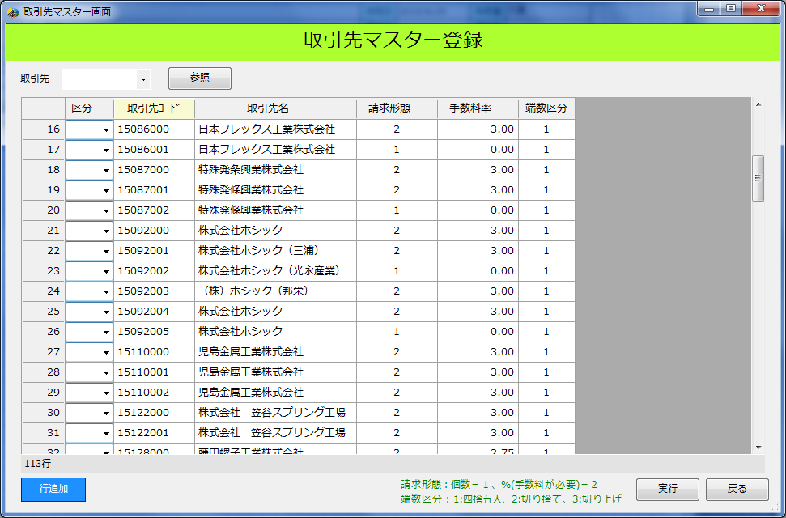
2.4.1.画面説明 |  |  |  |  |  | プロジェクト名 |  |  | 受払管理システム |  |  |  |  |  |  |  | 作成日 | 2015-06-25 | 作成者 | 大東
 |  |  |  |  |  | 業務名/サブシステム名 |  |  | 登録画面 取引先マスター登録 |  |  |  |  |  |  |  | 更新日 |  | 更新者

画面ID |  |  | RegisterTorihikiMasterForm |  |  |  |  | 備考 |  | 取引先マスターの登録／変更／削除を行う
画面名 |  |  | 取引先マスター登録

画面レイアウト |  |  |  |  |  |  |  |  |  |  |  |  |  |  | 説明

 | 取引先マスター登録 |  |  |  |  |  |  |  |  |  |  |  |  |  |  | 登録
 |  |  |  |  |  |  |  |  |  |  |  |  |  |  |  |  | 新規に行を追加し、取引先コードなどを入力する。
 |  |  |  |  |  |  |  |  |  |  |  |  |  |  |  | 変更
 | 取引先 | XXXXXXXX |  |  | ▼ |  |  |  |  |  |  |  |  |  |  |  | 登録済みの取引先マスターを変更する。
 |  |  |  |  |  |  |  |  |  |  |  |  |  |  |  | 削除
 |  | 区分 |  | 取引先コード |  |  | 取 引 先 名 |  |  |  |  | 請求形態 | 手数料率 | 端数区分 |  |  | 登録済みの取引先マスターを削除する。
 | 1 | ＮＮ |  | XXXXXXXX |  |  | ＮＮＮＮＮＮＮＮＮＮＮＮＮＮＮＮＮＮＮＮＮ |  |  |  |  | X | Z9.Z9 | X
 | 2 | ＮＮ |  | XXXXXXXX |  |  | ＮＮＮＮＮＮＮＮＮＮＮＮＮＮＮＮＮＮＮＮＮ |  |  |  |  | X | Z9.Z9 | X
 | 3 | ＮＮ |  | XXXXXXXX |  |  | ＮＮＮＮＮＮＮＮＮＮＮＮＮＮＮＮＮＮＮＮＮ |  |  |  |  | X | Z9.Z9 | X
 | 4 | ＮＮ |  | XXXXXXXX |  |  | ＮＮＮＮＮＮＮＮＮＮＮＮＮＮＮＮＮＮＮＮＮ |  |  |  |  | X | Z9.Z9 | X
 | 5 | ＮＮ |  | XXXXXXXX |  |  | ＮＮＮＮＮＮＮＮＮＮＮＮＮＮＮＮＮＮＮＮＮ |  |  |  |  | X | Z9.Z9 | X
 | 6 | ＮＮ |  | XXXXXXXX |  |  | ＮＮＮＮＮＮＮＮＮＮＮＮＮＮＮＮＮＮＮＮＮ |  |  |  |  | X | Z9.Z9 | X
 | 7 | ＮＮ |  | XXXXXXXX |  |  | ＮＮＮＮＮＮＮＮＮＮＮＮＮＮＮＮＮＮＮＮＮ |  |  |  |  | X | Z9.Z9 | X
 | 8 | ＮＮ |  | XXXXXXXX |  |  | ＮＮＮＮＮＮＮＮＮＮＮＮＮＮＮＮＮＮＮＮＮ |  |  |  |  | X | Z9.Z9 | X
 | 9 | ＮＮ |  | XXXXXXXX |  |  | ＮＮＮＮＮＮＮＮＮＮＮＮＮＮＮＮＮＮＮＮＮ |  |  |  |  | X | Z9.Z9 | X
 | 10 | ＮＮ |  | XXXXXXXX |  |  | ＮＮＮＮＮＮＮＮＮＮＮＮＮＮＮＮＮＮＮＮＮ |  |  |  |  | X | Z9.Z9 | X
 | 11 | ＮＮ |  | XXXXXXXX |  |  | ＮＮＮＮＮＮＮＮＮＮＮＮＮＮＮＮＮＮＮＮＮ |  |  |  |  | X | Z9.Z9 | X
 | 12 | ＮＮ |  | XXXXXXXX |  |  | ＮＮＮＮＮＮＮＮＮＮＮＮＮＮＮＮＮＮＮＮＮ |  |  |  |  | X | Z9.Z9 | X
 | 13 | ＮＮ |  | XXXXXXXX |  |  | ＮＮＮＮＮＮＮＮＮＮＮＮＮＮＮＮＮＮＮＮＮ |  |  |  |  | X | Z9.Z9 | X
 | 14 | ＮＮ |  | XXXXXXXX |  |  | ＮＮＮＮＮＮＮＮＮＮＮＮＮＮＮＮＮＮＮＮＮ |  |  |  |  | X | Z9.Z9 | X
 | 15 | ＮＮ |  | XXXXXXXX |  |  | ＮＮＮＮＮＮＮＮＮＮＮＮＮＮＮＮＮＮＮＮＮ |  |  |  |  | X | Z9.Z9 | X
 | 16 | ＮＮ |  | XXXXXXXX |  |  | ＮＮＮＮＮＮＮＮＮＮＮＮＮＮＮＮＮＮＮＮＮ |  |  |  |  | X | Z9.Z9 | X
 | 17 | ＮＮ |  | XXXXXXXX |  |  | ＮＮＮＮＮＮＮＮＮＮＮＮＮＮＮＮＮＮＮＮＮ |  |  |  |  | X | Z9.Z9 | X
 | 18 | ＮＮ |  | XXXXXXXX |  |  | ＮＮＮＮＮＮＮＮＮＮＮＮＮＮＮＮＮＮＮＮＮ |  |  |  |  | X | Z9.Z9 | X
 | 19 | ＮＮ |  | XXXXXXXX |  |  | ＮＮＮＮＮＮＮＮＮＮＮＮＮＮＮＮＮＮＮＮＮ |  |  |  |  | X | Z9.Z9 | X
 | 20 | ＮＮ |  | XXXXXXXX |  |  | ＮＮＮＮＮＮＮＮＮＮＮＮＮＮＮＮＮＮＮＮＮ |  |  |  |  | X | Z9.Z9 | X
 | 21 | ＮＮ |  | XXXXXXXX |  |  | ＮＮＮＮＮＮＮＮＮＮＮＮＮＮＮＮＮＮＮＮＮ |  |  |  |  | X | Z9.Z9 | X

 | 9,999,999行
 |  |  |  |  |  |  |  |  |  |  | 請求形態：個数＝１、％(手数料が必要)＝２ 端数区分：1:四捨五入、2:切り捨て、3:切り上げ

